PD
เลขที่ SKU : 05-010-230 วันที่ : 27/11/2023
1. ข้อมูลสินค้า |  |  |  | รูปสินค้า
ประเภท (กลุ่มหลัก) | เครื่องมือลม | ประเภท (กลุ่มรอง) | ปืนไล่ฝุ่น
ชื่อภาษาไทย | ปืนไล่ฝุ่น EX042 | ชื่อภาษาอังกฤษ | Air Blow Gun EX-042
รหัสสินค้า | 05-010-230 | Barcode | 8855852002007
สถานะสินค้า | A | รหัสทีมขาย
รุ่น (Model) |  | ยี่ห้อ | EUROX
สีตัวสินค้า | ดำ - แดง | สีของบรรจุภัณฑ์ | แดง - ขาว - ดำ
ทำจากวัสดุ | เหล็ก - พลาสติก | ประเทศผู้ผลิต | PRC
ผู้ผลิต | S77 กาพ่นสี

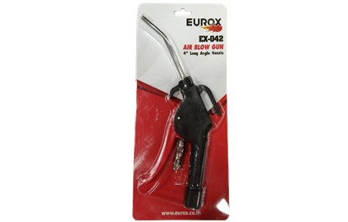
2. คุณสมบัติ |  |  |  | รูปบรรจุภัณฑ์
ทางเข้าลม | 1/4 นิ้ว | แรงดันทำงาน | 5-8 kg/cm
เสียงรบกวน | 85-90 dB | แรงดันลม | 13 - 15 CFM

3. รายละเอียดบรรจุภัณฑ์
ขนาดสินค้า (ซม.) | 12x1.9x22 (ไม่รวมบรรจุภัณฑ์) | น้ำหนักสินค้า (กก.) | 0.08 (ไม่รวมบรรจุภัณฑ์)
ขนาดกล่อง 1 (ซม.) | 13x2.3x27 | ขนาดบรรจุ (กล่อง) | 1 PCS
ขนาดกล่อง 2 (ซม.)
 |  | น้ำหนักรวมสินค้า (กก.) | 0.14
บาร์โค้ดกล่อง | 8855852002007 | ขนาดลัง (ซม.) | 57.5x29x32
ขนาดบรรจุ (ลัง) | 50 | น้ำหนักลังรวมสินค้า (กก.) |  | อุปกรณ์ภายในกล่อง

4. อุปกรณ์ภายในกล่อง
- ปืนไล่ฝุ่น

5. วิธีการใช้งาน
ใช้ต่อกับปั๊มลม เพื่อฉีดและเป่าลม

6. จุดเด่น จุดขาย ของสินค้า
- สะดวกในการเป่าลม ไล่ฝุ่น - ใช้ได้กับทุกพื้นที่อยุ่อาศัย - เหมาะกับซอกลึก มุมอับ - น้ำหนักเบาพกพาสะดวก
 |  |  |  | รูปลังสินค้า
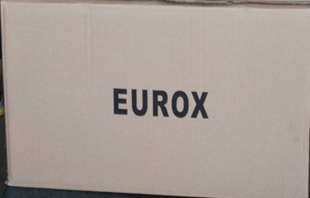
7. การรับประกัน
ระยะเวลารับประกัน (เดือน) | 0 ระบุ
ประเภทการรับประกัน
เงื่อนไขการรับประกัน

8. ข้อมูล สคบ.
ชื่อสินค้า | ปืนไล่ฝุ่น EX042
ผลิตจากประเทศ | PRC
จัดจำหน่ายโดย | บริษัท คิงบางกอก อินเตอร์เทรด จำกัด
 | 541,543,545 ซอย 39/1 แขวงท่าแร้ง เขตบางเขน กรุงเทพมหานคร 10220 |  |  | รูป Barcode
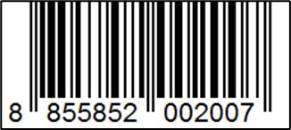
 | เลขประจำตัวผู้เสียภาษี: 0105545012035 สำนักงานใหญ่ | โทรศัพท์: 02-509-3850 | โทรสาร: 02-509-3856
บรรจุ | 1 ตัว/แพ็ค
วิธีการใช้ | ใช้ต่อกับปั๊มลม เพื่อฉีดและเป่าลม
คำเตือน | ขณะใช้งานหรือเลิกใช้งาน ควรเก็บอุปกรณ์ให้พ้นมือเด็กเพื่อความปลอดภัย
ราคา | ระบุ ณ จุดขาย
วันที่ผลิต

9. ข้อควรระวัง
คำเตือน | ขณะใช้งานหรือเลิกใช้งาน ควรเก็บอุปกรณ์ให้พ้นมือเด็กเพื่อความปลอดภัย
ข้อแนะนำในการใช้งาน | ห้ามใช้งานผิดประเภท

MK

เลขที่ SKU : 05-010-230 วันที่ : 27/11/2023
1. ข้อมูลสินค้า |  |  |  |  |  | รูปสินค้าตัวจริง
ประเภท (กลุ่มหลัก) | เครื่องมือลม |  | ประเภท (กลุ่มรอง) | ปืนไล่ฝุ่น
ชื่อภาษาไทย | ปืนไล่ฝุ่น EX042 |  | ชื่อภาษาอังกฤษ | Air Blow Gun EX-042
รหัสสินค้า | 05-010-230 |  | Barcode | 8855852002007
สถานะสินค้า | A |  | รหัสทีมขาย
รุ่น (Model) |  |  | ยี่ห้อ | EUROX
สีตัวสินค้า | ดำ - แดง |  | สีของบรรจุภัณฑ์ | แดง - ขาว - ดำ
ทำจากวัสดุ | เหล็ก - พลาสติก |  | ประเทศผู้ผลิต | PRC
ผู้ผลิต | S77 กาพ่นสี

2. ราคาสินค้า |  |  |  |  |  | รูปแพ็คเกจตัวจริง
ราคาตั้ง | 280.00 บาท
ราคาปลีก | 210.00 บาท
ราคาส่ง (SEMI) | 168.00 บาท |  |  | GP | 74.17%
ราคาส่ง (S1) | 162.96 บาท | จำนวน | 10 ตัว | GP | 73.37%
ราคาส่ง (S2) | 159.70 บาท | จำนวน | 20 ตัว | GP | 72.82%
ราคาส่ง (S3) | 151.72 บาท | จำนวน | 30 ตัว | GP | 71.39%
ราคา (ผจก) | 0.00 บาท |  |  | GP | 0.00%
ราคาปลีก MT | 210.00 บาท |  |  | GP | 79.33%
ราคาส่ง MT | 168.00 บาท |  |  | GP | 74.17%
ต้นทุนปัจจุบัน 43.40 บาท |  |  | ต้นทุก Lot ที่ผ่านมา 43.40 บาท |  |  | รูปอุปกรณ์ภายในกล่องตัวจริง

3. โปรโมชั่น
ราคาปลีก | 210.00 บาท | จำนวน | 1 ตัว | GP | 79.33%
ราคาพิเศษ 1 | 0 บาท | จำนวน | 0 ตัว | GP | 0.00%
ราคาพิเศษ 2 | 0 บาท | จำนวน | 0 ตัว | GP | 0.00%
ระยะเวลา | -
เป้าต่อเดือน
MT1 | 0 ตัว | MT2 | 0 ตัว | TT2 | 0 ตัว
ONL | 0 ตัว | OUL/TT1 | 0 ตัว
สถานะใหม่ | - |  |  |  |  | ใบโปร/ใบขาย
หมายเหตุการจัดโปร | -

4. ช่องทางการขายสินค้า
ช่องทางขาย
MT1 | [ ] | MT2 | [ ] | TT2 | [ ]
OUL/TT1 | [ ] | ONL | [ ]
ช่องทางลูกค้า
MT | [ ] | SEMI | [ ] | T2-T3 | [ ]
TN | [ ] | ONL | [ ] | TV | [ ]
อื่นๆ | [ ] ระบุ

5. VDO Utility
ไม่มีข้อมูล

